#33782 小搪胶鸭子
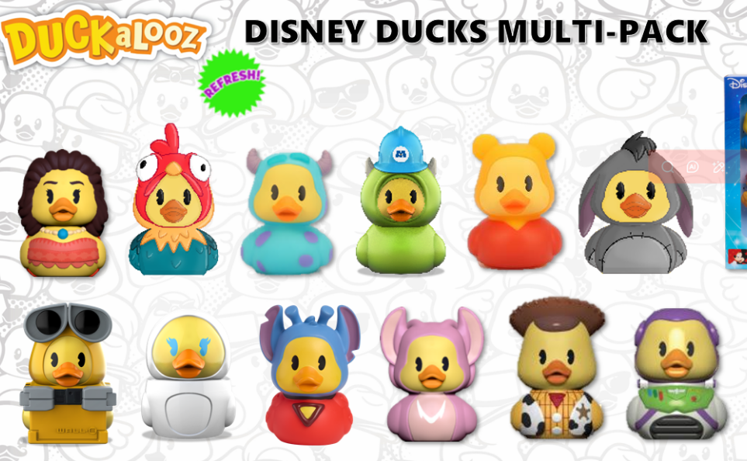
2026年 #33782 搪胶小鸭子系列12款订单汇总表 |  |  |  |  |  |  |  |  |  |  |  |  |  |  |  |  |  |  |  |  |  |  |  |  |  |  |  |  |  | 更新日期： |  |  | 2026-09-18
序号 | 客户 | 客下单人 | 生产订单号 | 销售订单号 | JP询单日期 | 询单要求交期 | 确认交期 | 下单日期 | 订单数量 | 包装数量 | 每款比例分配 |  |  |  |  |  |  |  |  |  |  |  | 产品日期码 | 彩盒版本 | 彩盒PDQ | 胶针 | 外箱 | 包装日期码 | 包装要求 | 客人出货期 | JP验货期 | 第三方验货 | 是否出货 | 客PO# | 长编号
 |  |  |  |  |  |  |  |  |  |  | #33486 莫阿娜 | #33629 小鸡 | #33423 桑尼 | #33622 迈克 | #33420 维尼熊 | #33627 伊耶 | #33618 瓦力 | #33619 伊娃 | #33477 外星史迪仔 | #33476 天使 | #33481 胡迪 | #33478 巴斯
1 | TJX (POE) | Carol | POHK-26-11743 | XSDD000517 | 2026-04-14 | 2026-06-19 | 2026-06-19 | 2026-05-14 | 27,648 | 48 | 2304 | 2304 | 2304 | 2304 | 2304 | 2304 | 2304 | 2304 | 2304 | 2304 | 2304 | 2304 | 1666KTY01 | 3L | 5/16下 | 5/28订 | 5/16下 | 1666KTY01 | 12款各1PC/彩盒+价格贴纸，48PCS/外箱 | 2026-06-19 | 2026/6/3运输 2026/6/18 |  | 2026-06-21 | 137054 | 33782-000-1A-004-WB0 | MA26001
2 | TJX (POE) | Carol | POHK-26-11786 | XSDD000516 | 2026-04-14 | 2026-06-19 | 2026-06-19 | 2026-05-14 | 29,952 | 48 | 2496 | 2496 | 2496 | 2496 | 2496 | 2496 | 2496 | 2496 | 2496 | 2496 | 2496 | 2496 | 1666KTY01 | 3L | 5/16下 | 5/28订 | 5/16下 | 1666KTY01 | 12款各1PC/彩盒+价格贴纸，48PCS/外箱 | 2026-06-19 | 2026-06-18 |  | 2026-06-21 | 137058 | 33782-000-1A-004-WB0 | MA26001
3 | TJX (POE) | Carol | POHK-26-12687 | XSDD000583 | 2026-04-14 | 2026-06-26 | 2026-06-26 | 2026-05-22 | 29,952 | 48 | 2496 | 2496 | 2496 | 2496 | 2496 | 2496 | 2496 | 2496 | 2496 | 2496 | 2496 | 2496 | 1666KTY01 | 3L | 5/16下 | 5/28订 | 5/23下 | 1666KTY01 | 12款各1PC/彩盒+价格贴纸，48PCS/外箱 | 2026-06-26 | 2026-06-24 |  | 2026-07-06 | 137073 | 33782-000-1A-004-WB0 | MA26001
4 | TJX (POE) | Carol | POHK-26-12682 | XSDD000582 | 2026-04-14 | 2026-06-26 | 2026-06-26 | 2026-05-22 | 27,648 | 48 | 2304 | 2304 | 2304 | 2304 | 2304 | 2304 | 2304 | 2304 | 2304 | 2304 | 2304 | 2304 | 1666KTY01 | 3L | 5/16下 | 5/28订 | 5/23下 | 1666KTY01 | 12款各1PC/彩盒+价格贴纸，48PCS/外箱 | 2026-06-26 | 2026-06-24 |  | 2026-07-06 | 137069 | 33782-000-1A-004-WB0 | MA26001
5 | Winners Canada | Carol | POHK-26-12870 | XSDD000637 | 2026-04-29 | 2026-07-22 | 2026-07-22 | 2026-06-04 | 10,800 | 48 | 900 | 900 | 900 | 900 | 900 | 900 | 900 | 900 | 900 | 900 | 900 | 900 | 1666KTY01 | 3L | 5/16下 | 6/27订 | 7/1下 | 1666KTY01 | 12款各1PC/彩盒+价格贴纸，48PCS/外箱 | 2026-07-22 | 2026-07-21 |  | 2026-08-13 | 40 015959 | 33782-000-1A-004-WB0 | MA26001
6 | Winners Canada | Carol | POHK-26-12830 | XSDD000636 | 2026-04-29 | 2026-07-22 | 2026-07-22 | 2026-06-04 | 3,600 | 48 | 300 | 300 | 300 | 300 | 300 | 300 | 300 | 300 | 300 | 300 | 300 | 300 | 1666KTY01 | 3L | 5/16下 | 6/27订 | 7/1下 | 1666KTY01 | 12款各1PC/彩盒+价格贴纸，48PCS/外箱 | 2026-07-22 | 2026-07-21 |  | 2026-08-13 | 40 015475 | 33782-000-1A-004-WB0 | MA26001
7 | Winners Canada | Carol | POHK-26-12768 | XSDD000580 | 2026-04-29 | 2026-07-22 | 2026-07-22 | 2026-05-22 | 2,400 | 48 | 200 | 200 | 200 | 200 | 200 | 200 | 200 | 200 | 200 | 200 | 200 | 200 | 1666KTY01 | 3L | 5/16下 | 6/27订 | 7/1下 | 1666KTY01 | 12款各1PC/彩盒+价格贴纸，48PCS/外箱 | 2026-07-22 | 2026-07-21 |  | 2026-08-13 | 45 080547 | 33782-000-1A-004-WB0 | MA26001
8 | TJ Maxx | Carol | POHK-26-16759 | XSDD000856 | 2026-05-26 | 2026-09-19 | 2026-09-15 | 2026-07-13 | 62,016 | 48 | 5168 | 5168 | 5168 | 5168 | 5168 | 5168 | 5168 | 5168 | 5168 | 5168 | 5168 | 5168 | 2446KTY01 | 3L | 8/8下 | 7/15订 | 8/8下 | 2446KTY01 | 12款各1PC/彩盒+价格贴纸，48PCS/外箱 | 2026-09-15 | 2026-09-18 |  |  | 10-063551/40-063551/60-063551/70-063551/80-063551 | 33782-000-1A-004-WB0 | MA26002
9 | Marshalls | Carol | POHK-26-16760 | XSDD000857 | 2026-05-26 | 2026-09-19 | 2026-09-15 | 2026-07-13 | 50,784 | 48 | 4232 | 4232 | 4232 | 4232 | 4232 | 4232 | 4232 | 4232 | 4232 | 4232 | 4232 | 4232 | 2446KTY01 | 3L | 8/8下 | 7/15订 | 8/8下 | 2446KTY01 | 12款各1PC/彩盒+价格贴纸，48PCS/外箱 | 2026-09-15 | 2026-09-18 |  |  | 01-063546/04-063546/06-063546/07-063546/08-063546 | 33782-000-1A-004-WB0 | MA26002
10 | Marshalls | Carol | POHK-26-16876 | XSDD000862 | 2026-05-26 | 2026-09-16 | 2026-09-16 | 2026-07-16 | 32,400 | 48 | 2700 | 2700 | 2700 | 2700 | 2700 | 2700 | 2700 | 2700 | 2700 | 2700 | 2700 | 2700 | 2446KTY01 | 3L | 8/8下 | 7/15订 | 8/8下 | 2446KTY01 | 12款各1PC/彩盒+价格贴纸，48PCS/外箱 | 2026-09-16 | 2026-09-18 |  |  | 01-064749/04-064749/06-064749/07-064749/08-064749 | 33782-000-1A-004-WB0 | MA26002
11 | TJ Maxx | Carol | POHK-26-16878 | XSDD000863 | 2026-05-26 | 2026-09-16 | 2026-09-16 | 2026-07-16 | 39,600 | 48 | 3300 | 3300 | 3300 | 3300 | 3300 | 3300 | 3300 | 3300 | 3300 | 3300 | 3300 | 3300 | 2446KTY01 | 3L | 8/8下 | 7/15订 | 8/8下 | 2446KTY01 | 12款各1PC/彩盒+价格贴纸，48PCS/外箱 | 2026-09-16 | 2026-09-18 |  |  | 10-064757/40-064757/60-064757/70-064757/80-064757 | 33782-000-1A-004-WB0 | MA26002
12 | TJX Maxx Aust | Jovin | POHK-26-18387 | XSDD000953 | 2026-07-20 | 2026-10-21 | 2026-11-13 | 2026-08-26 | 9,600 | 48 | 800 | 800 | 800 | 800 | 800 | 800 | 800 | 800 | 800 | 800 | 800 | 800 | 2886KTY01 | 3L | 9/15下 | 9/16订 |  | 2886KTY01 | 12款各1PC/彩盒，48PCS/外箱 | 2026-11-13 |  |  |  | 1117155 | 33782-000-1A-004-WB0 | MA26003
13 | TJ Maxx | Carol |  | FO00000258 | 2026-09-02 | 2026-10-27 | 2026-10-27 |  | 15,840 | 48 | 1320 | 1320 | 1320 | 1320 | 1320 | 1320 | 1320 | 1320 | 1320 | 1320 | 1320 | 1320 | 2886KTY01 | 3L | 9/15下 | 9/16订 |  | 2886KTY01 | 12款各1PC/彩盒+价格贴纸，48PCS/外箱 | 2026-10-27 |  |  |  | 847859 | 33782-000-1A-004-WB0 | MA26004
14 | Marshalls | Carol |  | FO00000258 | 2026-09-02 | 2026-10-27 | 2026-10-27 |  | 12,960 | 48 | 1080 | 1080 | 1080 | 1080 | 1080 | 1080 | 1080 | 1080 | 1080 | 1080 | 1080 | 1080 | 2886KTY01 | 3L | 9/15下 | 9/16订 |  | 2886KTY01 | 12款各1PC/彩盒+价格贴纸，48PCS/外箱 | 2026-10-27 |  |  |  | 847793 | 33782-000-1A-004-WB0 | MA26004
15
合计 |  |  |  |  |  |  |  |  | 355200 |  | 29600 | 29600 | 29600 | 29600 | 29600 | 29600 | 29600 | 29600 | 29600 | 29600 | 29600 | 29600
 |  |  |  |  |  |  |  |  | 355200.00 |  | 29600.00 | 29600.00 | 29600.00 | 29600.00 | 29600.00 | 29600.00 | 29600.00 | 29600.00 | 29600.00 | 29600.00 | 29600.00 | 29600.00
总MA单剩余数： |  |  |  |  |  |  |  |  | 0 |  | 0 | 0 | 0 | 0 | 0 | 0 | 0 | 0 | 0 | 0 | 0 | 0
 | 提醒：橙色为询单

#33410 小搪胶鸭子
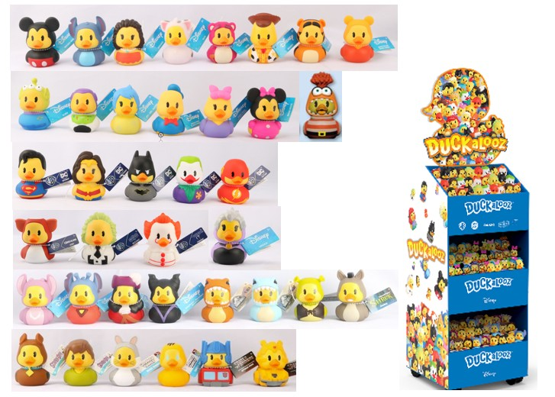
2026年 #33410 小鸭子系列 38款订单汇总表 |  |  |  |  |  |  |  |  |  |  |  |  |  |  |  |  |  |  |  |  |  |  |  |  |  |  |  |  |  |  |  |  |  |  |  |  |  |  |  |  |  |  |  |  |  |  |  |  |  |  |  |  |  |  |  |  |  |  |  |  |  |  |  |  |  |  |  |  |  |  |  |  |  |  |  |  |  |  |  |  |  |  |  |  |  |  |  |  |  |  | 更新日期： |  | 2026-09-18
序号 | 客户 | 客下单人 | 生产订单号 | 销售订单号 | JP询单日期 | 询单要求交期 | 确认交期 | 下单日期 | 订单数量 | 包装数量 | 每款比例分配 |  |  |  |  |  |  |  |  |  |  |  |  |  |  |  |  |  |  |  |  |  |  |  |  |  |  |  |  |  |  |  |  |  |  |  |  |  |  |  |  |  |  |  |  |  |  |  |  |  |  |  |  |  |  |  |  |  |  |  |  |  |  |  |  |  |  |  | 星火送本厂 |  |  |  | 产品日期码 | 吊牌版本 | 吊牌 | 展示架 | 扎带 | 包装日期码 | 包装要求 | 客人出货期 | JP验货期 | 第三方验货 | 是否出货 | 客PO#
 |  |  |  |  |  |  |  |  |  |  | 33417 米奇 | 33416 史迪仔 | 33486 莫阿娜 | 33538 普亚猪 | 33480 草莓熊 | 33481 胡迪 | 33421 老虎 | 33420 维尼熊 | 33479 三眼外星人 | 33478 巴斯 | 33483 乐乐 | 33516 阿焦 | 33419 唐老鸭 | 33422 黛西 | 33423 桑尼 | 33519 粉色米妮 | 33476 天使 | 33477 外星史迪仔 | 33482 铁钩船长 | 33484 黑魔后 | 33497 霸王龙 | 33498 蓝鲸 | 33493 史力加 | 33494 灰驴 | 33523 八爪鱼 | 33505 酷比狗 | 33506 沙吉 | 33491 宾尼兔 | 33492 翠迪鸟 | 33508 变形金刚 | 33507 大黄蜂 | 33512 刀疤 | 33513 黑白魔后 | 33522 木乃伊 | 33596 黑武士 | 33615 戴帽猫 | 33616 辛巴 | 33617 彭彭 | 33618 瓦力 | 33619 伊娃 | 33620 长发公主 | 33621 帕斯卡 | 33622 迈克 | 33625 尼莫 | 33626 多莉 | 33627 伊耶 | 33629 小鸡 | 33631 美国队长 | 33632 蜘蛛侠 | 33633 玛丽猫 | 33634 海绵宝宝 | 33635 龙虾 | 33636 杰克 | 33637 泽里 | 33638 叮当仙子 | 33641 黑豹 | 33646 秋巴卡 | 33667 格罗古 | 33729 曼达洛人 | 33738 杰西 | 26871 发明家 | 26872 大法师 | 26873 IT潘尼 | 26851 超人 | 26852 女侠 | 26853 蝙蝠侠 | 26854 小丑 | 26855 闪电侠 | 33736 布鲁伊 | 33739 宾果 | 33733 艾摩 | 33734 甜饼怪 |  |  |  |  |  |  |  |  |  |  |  |  | 长编号
1 | WMCA | Christy | WMCA SP26 YBM Sample |  |  |  |  |  | 400 | 400 | 11 | 11 | 11 | 11 | 11 | 11 | 11 | 11 | 11 | 11 | 11 | 11 | 11 | 11 |  | 11 | 11 | 10 | 10 | 10 | 11 | 10 | 11 | 11 | 10 | 10 | 10 | 10 | 10 | 10 | 10 |  |  |  |  |  |  |  |  |  |  |  |  |  |  |  |  |  |  |  |  |  |  |  |  |  |  |  |  |  | 10 | 10 | 10 | 10 | 10 | 11 | 10 | 10 |  |  |  |  | 2935KTY01 | 3L | 10/11四川 |  | 12891 库存 | 2935KTY01 | 1PC/吊牌+客供吊牌，400PCS/展示架 | 2025-11-24 |  |  | 2026-01-13
2 | WMCA | Christy | POHK-25-18009 |  | 2025-09-09 | 2025-12-10 | 2025-12-10 | 2025-10-31 | 284,800 | 400 | 7832 | 7832 | 7832 | 7832 | 7832 | 7832 | 7832 | 7832 | 7832 | 7832 | 7832 | 7832 | 7832 | 7832 |  | 7832 | 7832 | 7120 | 7120 | 7120 | 7832 | 7120 | 7832 | 7832 | 7120 | 7120 | 7120 | 7120 | 7120 | 7120 | 7120 |  |  |  |  |  |  |  |  |  |  |  |  |  |  |  |  |  |  |  |  |  |  |  |  |  |  |  |  |  | 7120 | 7120 | 7120 | 7120 | 7120 | 7832 | 7120 | 7120 |  |  |  |  | 2935KTY01 | 3L | 10/11四川 |  | 12891 库存 | 2935KTY01 | 1PC/吊牌+客供吊牌，400PCS/展示架 | 2025-12-08 | 2025-12-09 |  | 2026-01-12 | 8150970733 | 33410-000-1A-400-HSD
3 | WMCA | Christy | POHK-26-09563 |  | 2026-03-13 | 2026-05-09 | 2026-05-09 | 2026-04-22 | 338,400 | 400 | 9306 | 9306 | 9306 | 9306 | 9306 | 9306 | 9306 | 9306 | 9306 | 9306 | 9306 | 9306 | 9306 | 9306 |  | 9306 | 9306 | 8460 | 8460 | 8460 | 9306 | 8460 | 9306 | 9306 | 8460 | 8460 | 8460 | 8460 | 8460 | 8460 | 8460 |  |  |  |  |  |  |  |  |  |  |  |  |  |  |  |  |  |  |  |  |  |  |  |  |  |  |  |  |  | 8460 | 8460 | 8460 | 8460 | 8460 | 9306 | 8460 | 8460 |  |  |  |  | 1186KTY01 | 3L | 3/26下 | 4/2下 | 3/26订 | 1186KTY01 | 1PC/吊牌+客供吊牌，400PCS/展示架 | 2026-05-08 | 2026-05-14 |  | 2026/5/30出142 2026/6/5出704 | 7000995910 | 33410-000-1A-400-HSD
4 | WMCA | Christy | POHK-26-14617 | XSDD000656 | 2026-03-19 | 2026-07-09 | 2026-07-09 | 2026-06-10 | 620,000 | 400 |  |  | 17050 |  | 17050 | 17050 |  |  |  | 17050 |  |  |  |  | 17050 |  |  |  |  | 15500 |  |  |  |  | 15500 |  |  |  |  |  |  | 15500 | 15500 | 17050 | 15500 |  | 17050 | 17050 | 17050 | 17050 | 17050 | 17050 | 17050 | 17050 | 17050 | 17050 | 17050 | 17050 | 17050 | 17050 | 17050 | 17050 | 17050 | 17050 | 17050 | 17050 | 15500 | 17050 | 17050 | 17050 | 17050 |  |  |  |  |  | 15500 |  |  |  |  |  | 1826KTY01 | 3L | 5/30下 | 5/21订 | 6/10订 | 1826KTY01 | 1PC/吊牌+客供吊牌，400PCS/展示架（无头卡） | 2026-07-09 | 2026-07-14 | inline 6/17 | 2026-07-23 | 7000998832 | 33410-000-2A-400-HSD
5 | Wish Chile | Cynthia | POHK-26-08561 | XSDD000752 | 2026-04-13 | 2026-07-09 | 2026-07-09 | 2026-06-29 | 8,000 | 400 |  |  | 220 |  | 220 | 220 |  |  |  | 220 |  |  |  |  | 220 |  |  |  |  | 200 |  |  |  |  | 200 |  |  |  |  |  |  | 200 | 200 | 220 | 200 |  | 220 | 220 | 220 | 220 | 220 | 220 | 220 | 220 | 220 | 220 | 220 | 220 | 220 | 220 | 220 | 220 | 220 | 220 | 220 | 220 | 200 | 220 | 220 | 220 | 220 |  |  |  |  |  | 200 |  |  |  |  |  | 1826KTY01 | 3L | 5/30下 | 5/21订 | 6/10订 | 1826KTY01 | 1PC/吊牌+客供吊牌，400PCS/展示架+贴纸（有头卡） | 2026-07-24 | 2026-07-30 |  | 2026-08-15 | WTC-2623 | 33410-000-2A-400-HSD
6 | WMCA | Christy | POHK-26-15244 | XSDD000659 | 2026-05-05 | 2026-07-30 | 2026-07-30 | 2026-06-17 | 640,000 | 400 | 16000 | 16000 | 16000 |  |  | 16000 |  | 16000 |  | 16000 |  |  |  |  |  | 16000 | 16000 | 16000 |  |  |  |  |  |  |  |  |  |  |  |  |  |  |  |  | 16000 | 16000 | 16000 | 16000 | 16000 | 16000 | 16000 | 16000 |  | 16000 | 16000 | 16000 | 16000 | 16000 | 16000 | 16000 | 16000 | 16000 | 16000 | 16000 | 16000 | 16000 | 16000 | 16000 | 16000 | 16000 |  |  |  |  |  |  |  |  | 24000 | 24000 | 24000 | 24000 | 1826KTY01 | 3L | 6/27下 | 5/21订 | 6/10订 | 1826KTY01 | 1PC/吊牌+客供吊牌，400PCS/展示架（无头卡） | 2026-07-30 | 2026-08-04 | inline 7/21 | 8/20 16卡8/26 1584卡，交清 | 2551020325 | 33410-WCA-3A-400-HSD
7 | WMCA | Christy | POHK-26-15245 | XSDD000660 | 2026-05-05 | 2026-08-27 | 2026-08-27 | 2026-06-17 | 640,000 | 400 | 16000 | 16000 | 16000 |  |  | 16000 |  | 16000 |  | 16000 |  |  |  |  |  | 16000 | 16000 | 16000 |  |  |  |  |  |  |  |  |  |  |  |  |  |  |  |  | 16000 | 16000 | 16000 | 16000 | 16000 | 16000 | 16000 | 16000 |  | 16000 | 16000 | 16000 | 16000 | 16000 | 16000 | 16000 | 16000 | 16000 | 16000 | 16000 | 16000 | 16000 | 16000 | 16000 | 16000 | 16000 |  |  |  |  |  |  |  |  | 24000 | 24000 | 24000 | 24000 | 2326KTY01 | 3L | 7/14下 | 5/21订 | 7/8订 | 2326KTY01 | 1PC/吊牌+客供吊牌，400PCS/展示架（无头卡） | 2026-08-27 | 9/8&9/11 |  |  | 2551020326 | 33410-WCA-3A-400-HSD
8 | Continente/ Colombia | Cynthia | POHK-26-15925 | XSDD000935 | 2026-05-26 | 2026-09-11 | 2026-09-11 | 2026-08-11 | 32,000 | 400 |  |  | 880 |  | 880 | 880 |  |  |  | 880 |  |  |  |  | 880 |  |  |  |  | 800 |  |  |  |  | 800 |  |  |  |  |  |  | 800 | 800 | 880 | 800 |  | 880 | 880 | 880 | 880 | 880 | 880 | 880 | 880 | 880 | 880 | 880 | 880 | 880 | 880 | 880 | 880 | 880 | 880 | 880 | 880 | 800 | 880 | 880 | 880 | 880 |  |  |  |  |  | 800 |  |  |  |  |  | 2466KTY01 | 3L | 8/11下 | 6/5订 | 8/11订 | 2466KTY01 | 1PC/吊牌+客供吊牌，400PCS/展示架（有头卡） | 2026-09-11 | 2026-09-15 |  |  |  | 33410-000-2A-400-HSD
9 | Continente/ Colombia | Cynthia | POHK-26-15925 | 船头办 |  |  |  |  |  |  |  |  | 1 |  | 1 | 1 |  |  |  | 1 |  |  |  |  | 1 |  |  |  |  | 1 |  |  |  |  | 1 |  |  |  |  |  |  | 1 | 1 | 1 | 1 |  | 1 | 1 | 1 | 1 | 1 | 1 | 1 | 1 | 1 | 1 | 1 | 1 | 1 | 1 | 1 | 1 | 1 | 1 | 1 | 1 | 1 | 1 | 1 | 1 | 1 |  |  |  |  |  | 1 |  |  |  |  |  | 2466KTY01 |  |  |  |  | 2466KTY01 | 1PC/吊牌+客供吊牌，1PC展示架（已寄未配头卡） | 2026-08-29 |  |  | 2026-08-27

合计 |  |  |  |  |  |  |  |  | 2,563,600 |  | 49149 | 49149 | 67300 | 17149 | 35300 | 67300 | 17149 | 49149 | 17149 | 67300 | 17149 | 17149 | 17149 | 17149 | 18151 | 49149 | 49149 | 47590 | 15590 | 32091 | 17149 | 15590 | 17149 | 17149 | 32091 | 15590 | 15590 | 15590 | 15590 | 15590 | 15590 | 16501 | 16501 | 18151 | 48501 | 32000 | 50151 | 50151 | 50151 | 50151 | 50151 | 50151 | 18151 | 50151 | 50151 | 50151 | 50151 | 50151 | 50151 | 50151 | 50151 | 50151 | 50151 | 50151 | 50151 | 50151 | 48501 | 50151 | 50151 | 50151 | 33741 | 15590 | 15590 | 15590 | 15590 | 17149 | 32091 | 15590 | 48000 | 48000 | 48000 | 48000
 |  |  |  |  |  |  |  |  | 2371600.00 |  | 49149.00 | 49149.00 | 67299.00 | 17149.00 | 35299.00 | 67299.00 | 17149.00 | 49149.00 | 17149.00 | 67299.00 | 17149.00 | 17149.00 | 17149.00 | 17149.00 | 18150.00 | 49149.00 | 49149.00 | 47590.00 | 15590.00 | 32090.00 | 17149.00 | 15590.00 | 17149.00 | 17149.00 | 32090.00 | 15590.00 | 15590.00 | 15590.00 | 15590.00 | 15590.00 | 15590.00 | 16500.00 | 16500.00 | 18150.00 | 48500.00 | 32000.00 | 50150.00 | 50150.00 | 50150.00 | 50150.00 | 50150.00 | 50150.00 | 18150.00 | 50150.00 | 50150.00 | 50150.00 | 50150.00 | 50150.00 | 50150.00 | 50150.00 | 50150.00 | 50150.00 | 50150.00 | 50150.00 | 50150.00 | 50150.00 | 48500.00 | 50150.00 | 50150.00 | 50150.00 | 33740.00 | 15590.00 | 15590.00 | 15590.00 | 15590.00 | 17149.00 | 32090.00 | 15590.00 | 48000.00 | 48000.00 | 48000.00 | 48000.00
总MA单剩余数： |  |  |  |  |  |  |  |  | -37 |  | 0 | 0 | -1 | 0 | -1 | -1 | 0 | 0 | 0 | -1 | 0 | 0 | 0 | 0 | -1 | 0 | 0 | 0 | 0 | -1 | 0 | 0 | 0 | 0 | -1 | 0 | 0 | 0 | 0 | 0 | 0 | -1 | -1 | -1 | -1 | 0 | -1 | -1 | -1 | -1 | -1 | -1 | -1 | -1 | -1 | -1 | -1 | -1 | -1 | -1 | -1 | -1 | -1 | -1 | -1 | -1 | -1 | -1 | -1 | -1 | -1 | 0 | 0 | 0 | 0 | 0 | -1 | 0 | 0 | 0 | 0 | 0
 | 提醒：橙色为询单

#33487 盲盒小鸭子
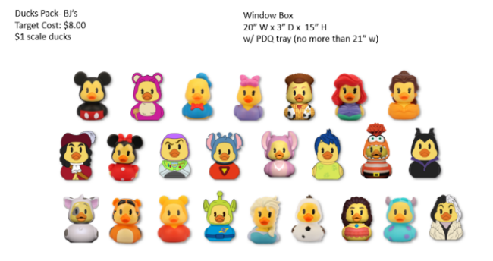
2026年 #33487 搪胶小鸭子系列24款订单汇总表 |  |  |  |  |  |  |  |  |  |  |  |  |  |  |  |  |  |  |  |  |  |  |  |  |  |  |  |  |  |  |  |  |  |  |  |  |  |  |  |  |  | 更新日期： |  |  | 2026-09-18
序号 | 客户 | 客下单人 | 生产订单号 | 销售订单号 | JP询单日期 | 询单要求交期 | 确认交期 | 下单日期 | 订单数量 | 包装数量 | 每款比例分配 |  |  |  |  |  |  |  |  |  |  |  |  |  |  |  |  |  |  |  |  |  |  |  | 产品日期码 | 版本 | 彩盒&PDQ | 胶针 | 外箱 | 包装日期码 | 包装要求 | 客人出货期 | JP验货期 | 第三方验货 | 是否出货 | 客PO#
 |  |  |  |  |  |  |  |  |  |  | 33417 米奇 | 33480 草莓熊 | 33419 唐老鸭 | 33422 黛西 | 33481 胡迪 | 33428 爱丽 | 33426 贝尔 | 33482 铁钩船长 | 33418 米妮 | 33478 巴斯 | 33477 外星史迪仔 | 33476 天使 | 33483 乐乐 | 33516 阿焦 | 33484 黑魔后 | 33538 普亚猪 | 33421 老虎 | 33420 维尼熊 | 33479 外星人 | 33425 艾莎 | 33424 雪人 | 33486 莫阿娜 | 33423 桑妮 | 33513 黑白魔后
3 | PRG France | Phoebe | POHK-26-08084 | XSDD000411 | 2026-03-11 | 2026-06-02 | 2026-06-02 | 2026-04-28 | 37,440 | 96 | 1560 | 1560 | 1560 | 1560 | 1560 | 1560 | 1560 | 1560 | 1560 | 1560 | 1560 | 1560 | 1560 | 1560 | 1560 | 1560 | 1560 | 1560 | 1560 | 1560 | 1560 | 1560 | 1560 | 1560 | LOT2621 | 8L | 5/4订 | 5/4订 | 5/5下 | LOT2621 | 24PC+贴纸(只贴一个）/彩盒+进口商贴纸，4彩盒/外箱 | 2026-06-02 | 2026-06-05 |  |  | 1598562 | 33487-000-1B-004-WB0 | 33487MA26002
4
7
5

合计 |  |  |  |  |  |  |  |  | 177600 |  | 7400 | 7400 | 7400 | 7400 | 7400 | 7400 | 7400 | 7400 | 7400 | 7400 | 7400 | 7400 | 7400 | 7400 | 7400 | 7400 | 7400 | 7400 | 7400 | 7400 | 7400 | 7400 | 7400 | 7400
 |  |  |  |  |  |  |  |  | 162800 |  | 7400 | 7400 | 7400 | 7400 | 7400 | 7400 | 7400 | 7400 | 7400 | 7400 | 7400 | 7400 | 7400 | 7400 | 7400 | 7400 | 7400 | 7400 | 7400 | 7400 | 7400 | 7400 | 7400 | 7400
总MA单剩余数： |  |  |  |  |  |  |  |  | 0 |  | 0 | 0 | 0 | 0 | 0 | 0 | 0 | 0 | 0 | 0 | 0 | 0 | 0 | 0 | 0 | 0 | 0 | 0 | 0 | 0 | 0 | 0 | 0 | 0
 | 提醒：橙色为询单

#33490 搪胶小鸭子
2026年 #33490 搪胶小鸭子系列15款订单汇总表 |  |  |  |  |  |  |  |  |  |  |  |  |  |  |  |  |  |  |  |  |  |  |  |  |  |  |  |  |  |  |  |  |  |  |  |  |  |  |  |  |  |  |  |  |  |  |  |  |  |  |  | 更新日期： |  |  | 2026-09-18
序号 | 客户 | 客下单人 | 生产订单号 | 销售订单号 | JP询单日期 | 询单要求交期 | 确认交期 | 下单日期 | 订单数量 | 包装数量 | 每款比例分配 |  |  |  |  |  |  |  |  |  |  |  |  |  |  |  |  |  |  |  |  |  |  |  |  |  | W4 |  |  |  |  |  |  |  | 产品日期码 | 吊牌版本 | 彩盒PDQ/ 吊牌 | 扎带 | 外箱 | 包装日期码 | 包装要求 | 客人出货期 | JP验货期 | 第三方验货 | 是否出货 | 客PO#
 |  |  |  |  |  |  |  |  |  |  | #33476 天使 | #33477 外星史迪仔 | #33482 铁钩船长 | #33484 黑魔后 | #33497 霸王龙 | #33498 蓝鲸 | #33493 史力加 | #33494 灰驴 | #33523 八爪鱼 | #33505 酷比狗 | #33506 沙吉 | #33491 宾尼兔 | #33492 翠迪鸟 | #33508 变形金钢 | #33507 大黄蜂 | 33667 格罗古 | 33596 黑武士 | 33597 天行者 | 33631 美国队长 | 33632 蜘蛛侠 | 33517 飞哥 | 33518 小佛 | 33633 玛丽猫 | 33634 海绵宝宝 | 33635 龙虾 | 33729 曼达洛人 | #33636 杰克 | #33637 泽里 | 33638 叮当仙子 | 33641 黑豹 | 33642 钢铁侠 | 33643 莱亚公主 | 33644 索罗 | 33646 秋巴卡 |  |  |  |  |  |  |  |  |  |  |  |  | 长编号 | 搪胶
44 | Disney Theme Park | Calvy | POHK-26-12311 | XSDD000539 | 2026-03-20 | 2026-09-04 | 2026-09-04 | 2026-05-15 | 16,524 | 36 |  |  |  |  |  |  |  |  |  |  |  |  |  |  |  |  |  |  | 5508 | 6012 |  |  |  |  |  |  |  |  |  |  | 5004 |  |  |  | 2406KTY01 | 3L | 删UPC 7/22下 | 8/12订 | 7/30下 | 2406KTY01 | 1PC/吊牌+客UPC贴纸，单款单独包装，36PCS+蛋格/外箱+贴纸 | 2026-09-04 | 2026-09-09 |  |  | L-9684419 | 33631-000-1B-036-HT0 33642-000-1B-036-HT0 33632-000-1B-036-HT0
45 | Hot Topic （HTSS CA) | Royce | POHK-26-10013 | XSDD000801 | 2026-04-28 | 2026-09-16 | 2026-09-16 | 2026-07-03 | 4,428 | 36 |  |  |  |  |  |  |  |  |  |  |  |  |  |  |  |  |  |  |  |  |  |  |  |  |  |  | 738 | 738 | 492 | 492 | 492 | 492 | 492 | 492 | 2406KTY01 | 3L | 7/24下 | 8/12订 | 8/11下 | 2406KTY01 | 1PC/吊牌+空白+价格，18PCS/PDQ，2PDQ=36PCS/箱+贴纸 | 2026-09-16 | 2026-09-16 |  |  | 7124276 | 33490-000-4L-036-HTD
47 | Hot Topic (HTSS TH) | Royce | POHK-26-10015 | XSDD000802 | 2026-04-28 | 2026-09-16 | 2026-09-16 | 2026-07-03 | 6,768 | 36 |  |  |  |  |  |  |  |  |  |  |  |  |  |  |  |  |  |  |  |  |  |  |  |  |  |  | 1128 | 1128 | 752 | 752 | 752 | 752 | 752 | 752 | 2406KTY01 | 3L | 7/24下 | 8/12订 | 8/11下 | 2406KTY01 | 1PC/吊牌+空白+价格，18PCS/PDQ，2PDQ=36PCS/箱+贴纸 | 2026-09-16 | 2026-09-16 |  |  | 7128981 | 33490-000-4L-036-HTD
48 | Hot Topic （HTIN CA) | Royce | POHK-26-10018 | XSDD000800 | 2026-04-28 | 2026-09-16 | 2026-09-16 | 2026-07-03 | 240 | 48 |  |  |  |  |  |  |  |  |  |  |  |  |  |  |  |  |  |  |  |  |  |  |  |  |  |  | 40 | 40 | 30 | 30 | 25 | 25 | 25 | 25 | 2406KTY01 | 3L | 7/24下 | 8/12订 | 8/11下 | 2406KTY01 | 1PC/吊牌+空白+价格/胶袋+贴纸，48PCS/箱+贴纸 | 2026-09-16 | 2026-09-16 |  |  | 7128986 | 33490-000-4N-048-HPG
49 | Hot Topic （HTIN TN) | Royce | POHK-26-10021 | XSDD000796 | 2026-04-28 | 2026-09-16 | 2026-09-16 | 2026-07-03 | 384 | 48 |  |  |  |  |  |  |  |  |  |  |  |  |  |  |  |  |  |  |  |  |  |  |  |  |  |  | 64 | 64 | 48 | 48 | 40 | 40 | 40 | 40 | 2406KTY01 | 3L | 7/24下 | 8/12订 | 8/11下 | 2406KTY01 | 1PC/吊牌+空白+价格/胶袋+贴纸，48PCS/箱+贴纸 | 2026-09-16 | 2026-09-16 |  |  | 7128985 | 33490-000-4N-048-HPG
50 | Disney Theme Park | Calvy | POHK-26-12313 | XSDD000537 | 2026-04-28 | 2026-10-09 | 2026-10-09 | 2026-05-15 | 22,392 | 36 |  |  |  |  |  |  |  |  |  |  |  |  |  |  |  |  |  |  | 7344 | 8028 |  |  |  |  |  |  |  |  |  |  | 7020 |  |  |  | 2406KTY01 | 3L | 删UPC 7/22下 | 8/12订 | 8/22下 | 2406KTY01 | 1PC/吊牌+客UPC贴纸，单款单独包装，36PCS+蛋格/外箱+贴纸 | 2026-10-09 |  |  |  | W-9684417 | 33631-000-1B-036-HT0 33642-000-1B-036-HT0 33632-000-1B-036-HT0
51 | Sunny Brinquedos | Sharon | DDD9/22 |  | 2026-09-08 | 2026-12-05 |  |  | 3,600 | 18 | 600 | 600 | 400 | 400 | 400 | 400 | 400 | 400 |  |  |  |  |  |  |  |  |  |  |  |  |  |  |  |  |  |  |  |  |  |  |  |  |  |  |  |  |  |  |  |  |  |  |  |  |  |  | 33490-000-1A-018-HTD
52

合计 |  |  |  |  |  |  |  |  | 558420 |  | 8724 | 2721 | 1814 | 15998 | 1814 | 1814 | 7664 | 4794 | 8343 | 4002 | 4002 | 4002 | 4002 | 4002 | 4002 | 18000 | 60308 | 28340 | 61388 | 70004 | 47522 | 47522 | 25470 | 28340 | 28340 | 7020 | 21080 | 21080 | 21678 | 18900 | 49946 | 40046 | 20368 | 23146
 |  |  |  |  |  |  |  |  | 71262800.00% |  | 812400.00% | 212100.00% | 141400.00% | 1559800.00% | 141400.00% | 141400.00% | 726400.00% | 439400.00% | 834300.00% | 400200.00% | 400200.00% | 400200.00% | 400200.00% | 400200.00% | 400200.00% | 1805000.00% | 6030800.00% | 2834000.00% | 6138800.00% | 7000400.00% | 4752200.00% | 4752200.00% | 2547000.00% | 2834000.00% | 2834000.00% | 702000.00% | 2107700.00% | 2107700.00% | 2167600.00% | 1889800.00% | 4994400.00% | 4004400.00% | 2036600.00% | 2314400.00%
总MA单剩余数： |  |  |  |  |  |  |  |  | -3568 |  | -600 | -600 | -400 | -400 | -400 | -400 | -400 | -400 | 0 | 0 | 0 | 0 | 0 | 0 | 0 | 50 | 0 | 0 | 0 | 0 | 0 | 0 | 0 | 0 | 0 | 0 | -3 | -3 | -2 | -2 | -2 | -2 | -2 | -2
 | 提醒：橙色为询单 |  |  |  |  |  | MO余数
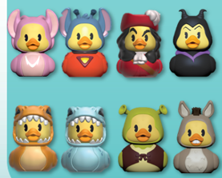
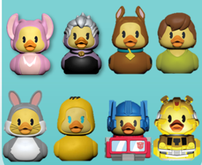

 | 小鸭子已签办

#33475 搪胶小鸭子
2026年 #33475 搪胶小鸭子系列17款订单汇总表 |  |  |  |  |  |  |  |  |  |  |  |  |  |  |  |  |  |  |  |  |  |  |  |  |  |  |  |  |  |  |  |  |  |  |  |  |  |  |  |  |  |  |  |  |  |  |  |  |  |  |  |  |  |  |  |  | 更新日期： |  | 2026-09-18
序号 | 客户 | 客下单人 | 生产订单号 | 销售订单号 | JP询单日期 | 询单要求交期 | 确认交期 | 下单日期 | 订单数量 | 包装数量 | 每款比例分配 |  |  |  |  |  |  |  |  |  |  |  |  |  |  |  |  |  |  |  |  |  |  |  |  |  |  |  |  |  |  |  |  |  |  |  |  |  | 产品日期码 | 吊牌版本 | 彩盒PDQ/ 吊牌 | 扎带 | 外箱 | 包装日期码 | 包装要求 | 客人出货期 | JP验货期 | 第三方验货 | 是否出货 | 客PO# | 长编号 | 搪胶订单
 |  |  |  |  |  |  |  |  |  |  | W1 |  |  |  |  |  |  |  |  | W2 |  |  |  |  |  |  |  |  | W3 |  |  |  |  |  |  |  |  | W4
 |  |  |  |  |  |  |  |  |  |  | #33416 史迪仔 | #33417 米奇 | #33418 米妮 | #33486 莫阿娜 | #33538 普亚猪 | #33480 草莓熊 | #33481 胡迪 | #33421 老虎 | #33420 维尼熊 | #33479 外星人 | #33478 巴斯 | #33477 外星史迪仔 | #33476 天使 | #33419唐老鸭 | #33422 黛西 | #33519 粉裙米妮 | #33483 乐乐 | #33516 阿焦 | #33616 辛巴 | #33617 彭彭 | #33618 瓦力 | #33619 伊娃 | #33620 长发公主 | #33621 帕斯卡 | #33423 桑妮 | #33622 迈克 | #33615 戴帽猫 | #33623 女士 | #33624 流浪汉 | #33625 尼莫 | #33626 多莉 | #33627 伊耶 | #33629 小鸡 | #26851 超人 | #26853 蝙蝠侠 | #33424 雪宝 | #33425 艾莎 | #33428 爱丽
62 | Whitcoulls (NZ) (送丹尼) | Elmond | POHK-26-10886 | XSDD000897 | 2026-05-05 | 2026-08-17 | 2026-08-17 | 2026-07-23 | 360 | 18 |  |  |  |  |  |  |  |  |  |  |  |  |  |  |  |  |  |  |  |  |  |  |  |  |  |  | 360 |  |  |  |  |  |  |  |  |  |  |  | 1826KTY01 | 3L | 7/10下，PDQ供送 | 7/8订 | 备用箱 | 1826KTY01 | 1PC/吊牌+客供价格贴纸，18PC/PDQ/箱（产线找备用箱） | 2026-08-27 | 2026-09-01 |  |  | 送丹尼，4504245053 | 35215-000-1B-070-PLT 33615-999-01-000-000 | MA26014
65 | B&M UK | Marcella | POHK-26-14430 | XSDD000902 | 2026-06-01 | 2026-09-11 | 2026-09-11 | 2026-06-08 | 9,666 | 18 |  |  |  | 1074 |  |  |  |  |  |  |  |  |  |  |  |  |  |  |  |  |  |  |  |  |  |  |  | 1611 | 1611 | 1611 | 1611 | 1074 | 1074 |  |  |  |  |  | 印在贴纸上 | 8L | 7/30下 | 8/12订 | 8/12下 | 2406KTY01 | 1PC/吊牌+半圆形贴纸（8/17订），18PCS/PDQ/外箱 | 2026-09-11 | 2026-09-15 |  |  | 02564443/1 | 33475-EU0-4C-018-HTD | MA26014
66 | B&M UK | Marcella | POHK-26-14430 从PO#02474转入 | XSDD000481 | 2026-02-27 | 2026-05-19 | 2026-05-19 | 2026-05-11 | 1,170 | 18 |  |  |  |  |  |  |  |  |  |  |  |  |  |  |  |  |  |  | 130 | 130 | 130 | 130 | 130 | 130 | 130 | 130 | 130 |  |  |  |  |  |  |  |  |  |  |  | 1186KTY01 | 8L | 4/7下 | 5/4订 | 5/11下 | 1186KTY01 | 1PC/吊牌+客供半圆形贴纸，18PCS/PDQ/外箱（不更改包装，和PO#14430一起出货） | 2026-09-11 | 2026-05-22 |  |  | 02467710/1 | 33475-EU0-3G-018-HTD
67 | B&M UK | Marcella | POHK-26-14430 从PO#02482转入 | XSDD000443 | 2026-02-27 | 2026-06-04 | 2026-06-04 | 2026-05-05 | 1,170 | 18 |  |  |  | 130 |  |  |  |  |  |  |  |  |  |  |  |  |  |  |  |  |  |  |  |  |  |  |  | 195 | 195 | 195 | 195 | 130 | 130 |  |  |  |  |  | 1486KTY01 | 8L | 5/4下 | 5/4订 | 5/6下 | 1486KTY01 | 1PC/吊牌+客供半圆形贴纸，18PCS/PDQ/外箱（不更改包装，和PO#14430一起出货） | 2026-09-11 | 2026/5/28运输 2026/6/4 |  |  | 02467771/1 | 33475-EU0-4C-018-HTD
68 | Hot Topic (HTSS CA) | Royce | POHK-26-10007 | XSDD000803 | 2026-04-28 | 2026-09-14 | 2026-09-14 | 2026-07-03 | 4,392 | 36 |  |  |  | 488 |  |  |  |  |  |  |  |  |  |  |  |  |  |  |  |  |  |  |  |  |  |  |  | 732 | 732 | 732 | 732 | 488 | 488 |  |  |  |  |  | 2406KTY01 | 3L | 7/24下 | 8/12订 | 8/11下 | 2406KTY01 | 1PC/吊牌+空白+价格，18PCS/PDQ，2PDQ=36PCS/箱+贴纸 | 2026-09-14 | 2026-09-16 |  |  | 7124278 | 33475-000-4J-036-HTD | MA26014
70 | Hot Topic (HTSS TN) | Royce | POHK-26-10008 | XSDD000799 | 2026-04-28 | 2026-09-14 | 2026-09-14 | 2026-07-03 | 6,804 | 36 |  |  |  | 756 |  |  |  |  |  |  |  |  |  |  |  |  |  |  |  |  |  |  |  |  |  |  |  | 1134 | 1134 | 1134 | 1134 | 756 | 756 |  |  |  |  |  | 2406KTY01 | 3L | 7/24下 | 8/12订 | 8/11下 | 2406KTY01 | 1PC/吊牌+空白+价格，18PCS/PDQ，2PDQ=36PCS/箱+贴纸 | 2026-09-14 | 2026-09-16 |  |  | 7128989 | 33475-000-4J-036-HTD | MA26014
71 | Hot Topic (HTIN CA) | Royce | POHK-26-10009 | XSDD000798 | 2026-04-28 | 2026-09-14 | 2026-09-14 | 2026-07-03 | 240 | 48 |  |  |  | 25 |  |  |  |  |  |  |  |  |  |  |  |  |  |  |  |  |  |  |  |  |  |  |  | 40 | 40 | 40 | 40 | 30 | 25 |  |  |  |  |  | 2406KTY01 | 3L | 7/24下 | 8/12订 | 8/11下 | 2406KTY01 | 1PC/吊牌+空白+价格/胶袋+贴纸，48PCS/箱+贴纸 | 2026-09-14 | 2026-09-16 |  |  | 7128983 | 33475-000-4L-048-HPG | MA26014
72 | Hot Topic (HTIN TN) | Royce | POHK-26-10010 | XSDD000797 | 2026-04-28 | 2026-09-14 | 2026-09-14 | 2026-07-03 | 384 | 48 |  |  |  | 40 |  |  |  |  |  |  |  |  |  |  |  |  |  |  |  |  |  |  |  |  |  |  |  | 64 | 64 | 64 | 64 | 48 | 40 |  |  |  |  |  | 2406KTY01 | 3L | 7/24下 | 8/12订 | 8/11下 | 2406KTY01 | 1PC/吊牌+空白+价格/胶袋+贴纸，48PCS/箱+贴纸 | 2026-09-14 | 2026-09-16 |  |  | 7128982 | 33475-000-4L-048-HPG | MA26014
73 | Disney Theme Park | Calvy | POHK-26-12313 | XSDD000537 | 2026-03-20 | 2026-10-09 | 2026-10-09 | 2026-05-15 | 15,192 | 36 |  |  |  |  |  |  |  |  |  |  |  |  |  |  |  |  |  |  |  |  |  |  |  |  | 7596 | 7596 |  |  |  |  |  |  |  |  |  |  |  |  | 2406KTY01 | 3L | 删UPC 7/22下 | 8/12订 | 8/22下 | 2406KTY01 | 1PC/吊牌+客UPC贴纸，单款单独包装，36PCS+蛋格/外箱+贴纸 | 2026-10-09 |  |  |  | W-9684417 | 33423-000-1A-036-HT0 33622-000-1B-036-HT0
74 | Disney Destinations | Calvy | POHK-26-17831 | XSDD000946 | 2026-07-31 | 2026-09-15 | 2026-10-13 | 2026-08-20 | 3,024 | 36 |  | 1008 |  |  |  |  |  |  |  |  |  |  |  | 1008 |  | 1008 |  |  |  |  |  |  |  |  |  |  |  |  |  |  |  |  |  |  |  |  |  |  | 2666KTY01 | 3L | 8/22下 | 9/9订 | 9/7下 | 2666KTY01 | 1PC/吊牌（印条码），单款单独包装，36PCS+蛋格/外箱+黄色封箱胶 | 2026-10-13 |  | 9/1运输OK |  | 7001541677 发空运 | 33417-000-1D-036-HT0 /33419-000-1B-036-HT0 /33519-000-1B-036-HT0 | MA26016
75 | Hobby Lobby | Carol | POHK-26-18914 | XSDD000998 | 2026-08-27 | 2026-09-30 | 2026-11-13 | 2026-09-08 | 8,964 | 36 |  |  |  |  |  |  |  |  |  |  |  |  |  |  |  |  |  |  | 996 | 996 | 747 | 747 | 996 | 996 | 1245 | 996 | 1245 |  |  |  |  |  |  |  |  |  |  |  | 2666KTY01 | 3L | 9/9下 | 9/9订 |  | 2666KTY01 | 1PC/吊牌+价格贴纸，36PCS/胶袋/外箱+棕色封箱胶 | 2026-11-13 |  |  |  | W0785536 | 33475-000-3K-036-HT0
76 | JRC Canada | Christy |  |  | 2026-09-14 | 2026-09-21 |  |  | 10,008 | 18 |  |  |  | 1112 |  |  |  |  |  |  |  |  |  |  |  |  |  |  |  |  |  |  |  |  |  |  |  | 1668 | 1668 | 1668 | 1668 | 1112 | 1112 |  |  |  |  |  |  | 3L |  |  |  |  | 1PC/吊牌，18PC/PDQ/外箱 |  |  |  |  |  | 33475-000-4A-018-HTD
77
78
合计 |  |  |  |  |  |  |  |  | 944551 |  | 125626 | 148108 | 19840 | 69132 | 6428 | 44250 | 120498 | 95460 | 108966 | 93733 | 87721 | 300 | 20140 | 89116 | 1614 | 92370 | 2121 | 2121 | 23840 | 23840 | 19970 | 19970 | 23840 | 23840 | 71346 | 47636 | 44415 | 28427 | 28427 | 28427 | 28427 | 29690 | 41938 | 16974 | 16974 | 14508 | 3510 | 3510
 |  |  |  |  |  |  |  |  | 38499400.00% |  | 125626 | 148108 | 19840 | 68018 | 6428 | 44250 | 120498 | 95460 | 108966 | 93733 | 87721 | 300 | 20140 | 89116 | 1614 | 92370 | 2121 | 2121 | 23840 | 23840 | 19970 | 19970 | 23840 | 23840 | 71346 | 47636 | 44414 | 26756 | 26756 | 26756 | 26756 | 28576 | 40824 | 16974 | 16974 | 14508 | 3510 | 3510
总MA单剩余数： |  |  |  |  |  |  |  |  | -10027 |  | 0 | 0 | 0 | -1114 | 0 | 0 | 0 | 0 | 0 | 0 | 0 | 0 | 0 | 0 | 0 | 0 | 0 | 0 | 0 | 0 | 0 | 0 | 0 | 0 | 0 | 0 | -1 | -1671 | -1671 | -1671 | -1671 | -1114 | -1114 | 0 | 0 | 0 | 0 | 0
 | 提醒：橙色为询单

 |  |  |  |  |  |  | 吊牌库存，后期DISNEY 无UPC可用 |  |  |  |  | 4100 |  |  |  |  | 5000 | 5000 | 2300 | 1000 | 10000 |  |  | 400 |  | 16000

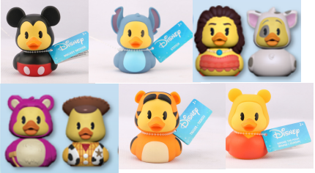
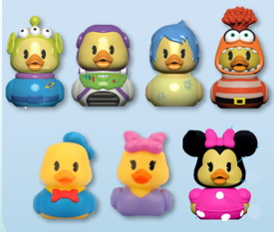

 | 小鸭子已签办

#33813 搪胶7款
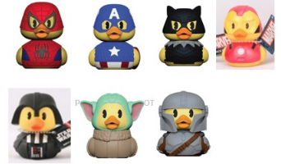
2026年 #33813 搪胶小鸭子系列7款订单汇总表 |  |  |  |  |  |  |  |  |  |  |  |  |  |  |  |  |  |  |  |  |  |  |  |  |  | 更新日期： |  |  | 2026-09-18
序号 | 客户 | 客下单人 | 生产订单号 | 销售订单号 | JP询单日期 | 询单要求交期 | 确认交期 | 下单日期 | 订单数量 | 包装数量 | 每款比例分配 |  |  |  |  |  |  | 产品日期码 | 吊牌版本 | 吊牌 | 胶袋 | 扎带 | 外箱 | 包装日期码 | 包装要求 | 客人出货期 | JP验货期 | 第三方验货 | 是否出货 | 客PO#
 |  |  |  |  |  |  |  |  |  |  | 33667 格罗古 | 33596 黑武士 | 33631 美国队长 | 33632 蜘蛛侠 | 33729 曼达洛人 | 33641 黑豹 | 33642 钢铁侠 |  |  |  |  |  |  |  |  |  |  |  |  |  | 长编号 | 搪胶
6 | JP LLC（Amazon US）） | Bevis | POHK-26-09966 | XSDD000854 | 2026-03-31 | 2026-09-04 | 2026-09-04 | 2026-07-06 | 4,788 | 84 | 684 | 684 | 684 | 684 | 684 | 684 | 684 | 2326KTY01 | 3L | 7/18下 | 7/30订 | 8/11订 | 8/11下 | 2326KTY01 | 1PC/吊牌(统一条码），7PCS/胶袋/热封，12胶袋/箱 | 2026-09-04 | 2026-09-02 |  |  | 6870-R0-AMZ，常平出货 | 33813-000-1A-012-HPG
7
8
合计 |  |  |  |  |  |  |  |  | 26124 |  | 3732 | 3732 | 3732 | 3732 | 3732 | 3732 | 3732
 |  |  |  |  |  |  |  |  | 2612400.00% |  | 3732 | 3732 | 3732 | 3732 | 3732 | 3732 | 3732
总MA单剩余数： |  |  |  |  |  |  |  |  | 0 |  | 0 | 0 | 0 | 0 | 0 | 0 | 0
 | 提醒：橙色为询单 |  |  |  |  |  | MO余数

#33808 搪胶8款
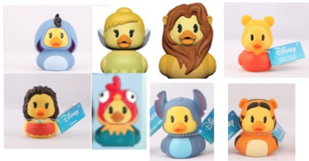
2026年 #33808 搪胶小鸭子系列8款订单汇总表 |  |  |  |  |  |  |  |  |  |  |  |  |  |  |  |  |  |  |  |  |  |  |  |  |  |  | 更新日期： |  |  | 2026-09-18
序号 | 客户 | 客下单人 | 生产订单号 | 销售订单号 | JP询单日期 | 询单要求交期 | 确认交期 | 下单日期 | 订单数量 | 包装数量 | 每款比例分配 |  |  |  |  |  |  |  | 产品日期码 | 吊牌版本 | 吊牌 | 胶袋 | 扎带 | 外箱 | 包装日期码 | 包装要求 | 客人出货期 | JP验货期 | 第三方验货 | 是否出货 | 客PO#
 |  |  |  |  |  |  |  |  |  |  | #33627 伊耶 | 33638 叮当仙子 | #33416 史迪仔 | #33420 维尼熊 | #33486 莫阿娜 | #33616 辛巴 | #33629 小鸡 | 33421 老虎 |  |  |  |  |  |  |  |  |  |  |  |  |  | 长编号 | 搪胶
6 | JP LLC（Amazon US） | Bevis | POHK-26-09966 | XSDD000854 | 2026-03-31 | 2026-09-04 | 2026-09-04 | 2026-07-06 | 19,584 | 96 | 2448 | 2448 | 2448 | 2448 | 2448 | 2448 | 2448 | 2448 | 2326KTY01 | 3L | 7/18下 | 7/30订 | 8/11订 | 8/11下 | 2326KTY01 | 1PC/吊牌(统一条码），8PCS/胶袋/热封，12胶袋/箱 | 2026-09-04 | 2026-09-02 |  |  | 6870-R0-AMZ，常平出货 | 33808-000-1A-012-HPG
10 | JP LLC（Amazon US） | Bevis | POHK-26-18356 | XSDD000981 | 2026-08-07 | 2026-10-24 | 2026-10-24 | 2026-08-31 | 24,000 | 96 | 3000 | 3000 | 3000 | 3000 | 3000 | 3000 | 3000 | 3000 | 2326KTY01 | 3L | 8/22下 | 8/22订 | 8/22订 | 9/17下 | 2326KTY01 | 1PC/吊牌(统一条码），8PCS/胶袋/热封，12胶袋/箱 | 2026-10-24 |  |  |  | 6988-R0-AMZ，常平出货 | 33808-000-1A-012-HPG | 33808MA26005
11 | Amazon CA | Bevis | POHK-26-18466 | XSDD000964 | 2026-08-14 | 2026-10-29 | 2026-10-29 | 2026-08-27 | 864 | 96 | 108 | 108 | 108 | 108 | 108 | 108 | 108 | 108 | 2326KTY01 | 3L | 8/28下 | 8/26订 | 9/9订 | 9/17下 | 2326KTY01 | 1PC/吊牌，8PCS/胶袋/热封+进口商贴纸（贴背面），12胶袋/箱+贴纸 | 2026-10-29 |  |  |  | 88NIB9CW -DC#YVR4 | 33808-000-1A-012-HPG | 33808MA26006
12 | Amazon CA | Bevis | POHK-26-18466 | XSDD000964 | 2026-08-14 | 2026-10-29 | 2026-10-29 | 2026-08-27 | 1,536 | 96 | 192 | 192 | 192 | 192 | 192 | 192 | 192 | 192 | 2326KTY01 | 3L | 8/28下 | 8/26订 | 9/9订 | 9/17下 | 2326KTY01 | 1PC/吊牌，8PCS/胶袋/热封+进口商贴纸（贴背面），12胶袋/箱+贴纸 | 2026-10-29 |  |  |  | 88YAG1SZ -DC#YYZ7 | 33808-000-1A-012-HPG | 33808MA26006
13
合计 |  |  |  |  |  |  |  |  | 125952 |  | 16140 | 16140 | 16140 | 16140 | 16140 | 16140 | 16140 | 16140
 |  |  |  |  |  |  |  |  | 129120 |  | 16140 | 16140 | 16140 | 16140 | 16140 | 16140 | 16140 | 16140
总MA单剩余数： |  |  |  |  |  |  |  |  | 0 |  | 0 | 0 | 0 | 0 | 0 | 0 | 0 | 0
 | 提醒：橙色为询单 |  |  |  |  |  | MO余数

#33807 搪胶8款
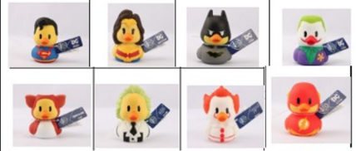
2026年 #33807 搪胶小鸭子系列8款订单汇总表 |  |  |  |  |  |  |  |  |  |  |  |  |  |  |  |  |  |  |  |  |  |  |  |  |  |  | 更新日期： |  |  | 2026-09-18
序号 | 客户 | 客下单人 | 生产订单号 | 销售订单号 | JP询单日期 | 询单要求交期 | 确认交期 | 下单日期 | 订单数量 | 包装数量 | 每款比例分配 |  |  |  |  |  |  |  | 产品日期码 | 吊牌版本 | 吊牌 | 胶袋 | 扎带 | 外箱 | 包装日期码 | 包装要求 | 客人出货期 | JP验货期 | 第三方验货 | 是否出货 | 客PO#
 |  |  |  |  |  |  |  |  |  |  | #26851 超人 | #26852 神奇女侠 | #26853 蝙蝠侠 | #26854 小丑 | #26855 闪电侠 | #26871 小魔怪 | #26872 法师 | #26873 IT小丑 |  |  |  |  |  |  |  |  |  |  |  |  |  | 长编号 | 搪胶
6 | JP LLC（Amazon US） | Bevis | POHK-26-09966 | XSDD000854 | 2026-03-31 | 2026-09-04 | 2026-09-04 | 2026-07-06 | 5,472 | 96 | 684 | 684 | 684 | 684 | 684 | 684 | 684 | 684 | 2326KTY01 | 3L | 7/18下 | 7/30订 | 8/11订 | 8/11下 | 2326KTY01 | 1PC/吊牌(统一条码），8PCS/胶袋/热封，12胶袋/箱 | 2026-09-04 | 2026-09-02 |  |  | 6870-R0-AMZ，常平出货 | 33807-000-1A-012-HPG

合计 |  |  |  |  |  |  |  |  | 29856 |  | 3732 | 3732 | 3732 | 3732 | 3732 | 3732 | 3732 | 3732
 |  |  |  |  |  |  |  |  | 29856 |  | 3732 | 3732 | 3732 | 3732 | 3732 | 3732 | 3732 | 3732
总MA单剩余数： |  |  |  |  |  |  |  |  | 0 |  | 0 | 0 | 0 | 0 | 0 | 0 | 0 | 0
 | 提醒：橙色为询单 |  |  |  |  |  | MO余数

#送RR 小鸭子
2026年 送RR 搪胶小鸭子系列订单汇总表 |  |  |  |  |  |  |  |  |  |  |  |  |  |  |  |  |  | 更新日期： |  |  | 2026-09-18
序号 | 客户 | 客下单人 | 生产订单号 | 销售订单号 | JP询单日期 | 询单要求交期 | 确认交期 | 下单日期 | 订单数量 | 包装数量 | 每款比例分配 |  |  |  |  | 胶袋 | 包装要求 | 客人出货期 | JP验货期 | 第三方验货 | 是否出货 | 客PO#
 |  |  |  |  |  |  |  |  |  |  | #33476 (46897/ 46913) 天使 | #33477 (46857) 外星史迪仔 | #33416 史迪仔 | 46862 荧光杰克 | 33420（46912） 维尼熊 |  |  |  |  |  |  |  | 长编号 | POHK-26-06617，6/13多送180PCS，后期扣数
165 | THE VERY UK | Marcella | POHK-26-15049 | XSDD000813 | 2026-07-03 | 2026-08-12 | 2026-08-12 | 2026-07-06 | 600 |  | 300 |  | 300 |  |  |  | 1PC/胶袋热封 | 2026-08-12 | 2026-07-14 |  |  | 325166 | 46913-TUV-1B-002-SBM 46913-999-01-000-001
171 | WM USA | Ben | POHK-26-18149 | XSDD000972 | 2026-08-27 | 2026-09-30 | 2026-09-30 | 2026-08-28 | 2200 | 1 | 2200 |  |  |  |  | 8/31订 | 1PC/胶袋热封 | 2026-09-30 | 2026-09-30 |  |  | 0106913496 | 46897-000-1C-001-SGS 46897-999-01-000-001 | 33475MA26017
172 | WM USA | Ben | POHK-26-18150 | XSDD000973 | 2026-08-27 | 2026-09-30 | 2026-09-30 | 2026-08-28 | 1900 | 1 | 1900 |  |  |  |  | 8/31订 | 1PC/胶袋热封 | 2026-09-30 | 2026-09-30 |  |  | 0106913497 | 46897-000-1C-001-SGS 46897-999-01-000-001 | 33475MA26017
173 | WM USA | Ben | POHK-26-18151 | XSDD000974 | 2026-08-27 | 2026-09-30 | 2026-09-30 | 2026-08-28 | 3100 | 1 | 3100 |  |  |  |  | 8/31订 | 1PC/胶袋热封 | 2026-09-30 | 2026-09-30 |  |  | 0106913499 | 46897-000-1C-001-SGS 46897-999-01-000-001 | 33475MA26017
174 | WM USA | Ben | POHK-26-18152 | XSDD000975 | 2026-08-27 | 2026-09-30 | 2026-09-30 | 2026-08-28 | 2500 | 1 | 2500 |  |  |  |  | 8/31订 | 1PC/胶袋热封 | 2026-09-30 | 2026-09-30 |  |  | 0106913502 | 46897-000-1C-001-SGS 46897-999-01-000-001 | 33475MA26017
175 | WM USA | Ben | POHK-26-18153 | XSDD000976 | 2026-08-27 | 2026-09-30 | 2026-09-30 | 2026-08-28 | 2300 | 1 | 2300 |  |  |  |  | 8/31订 | 1PC/胶袋热封 | 2026-09-30 | 2026-09-30 |  |  | 0106913504 | 46897-000-1C-001-SGS 46897-999-01-000-001 | 33475MA26017
176 | WM USA | Ben | POHK-26-18154 | XSDD000977 | 2026-08-27 | 2026-09-30 | 2026-09-30 | 2026-08-28 | 1700 | 1 | 1700 |  |  |  |  | 8/31订 | 1PC/胶袋热封 | 2026-09-30 | 2026-09-30 |  |  | 0106913509 | 46897-000-1C-001-SGS 46897-999-01-000-001 | 33475MA26017
177 | WM USA | Ben | POHK-26-18155 | XSDD000978 | 2026-08-27 | 2026-09-30 | 2026-09-30 | 2026-08-28 | 1900 | 1 | 1900 |  |  |  |  | 8/31订 | 1PC/胶袋热封 | 2026-09-30 | 2026-09-30 |  |  | 0106913551 | 46897-000-1C-001-SGS 46897-999-01-000-001 | 33475MA26017
178 | Amazon domestic | Bevis | POHK-26-17798 | XSDD000997 | 2026-07-30 | 2026-09-30 | 2026-09-30 | 2026-09-08 | 1320 | 1 |  |  |  |  | 1320 | 8/21订 | 1PC/胶袋热封 | 2026-09-30 | 2026-09-30 |  |  | 6948-R0-AMZ | 46912-000-1A-004-SWG | 33475MA26016
179 | Spectron B.V. | Toby | POHK-26-17877 | XSDD000980 | 2026-08-31 | 2026-09-30 | 2026-09-30 | 2026-08-31 | 800 | 1 |  |  |  |  | 800 | 9/7订 | 1PC/胶袋热封 | 2026-09-30 | 2026-09-30 |  |  | 50002495 | 46912-000-1A-004-SWG | 33475MA26019
180 | WMCA | Nick | POHK-26-18739 | XSDD000999 | 2026-09-02 | 2026-10-13 | 2026-10-13 | 2026-09-09 | 1320 | 1 |  | 1320 |  |  |  | 9/11订5K | 1PC/胶袋热封 | 2026-10-13 |  |  |  | 0109005600 | 46857-000-1B-001-SWG | 33475MA26020
181 | JPUK | Emily |  | FO00000248 | 2026-08-24 | 2026-10-12 | 2026-10-12 |  | 3000 | 1 |  |  |  |  | 3000 | 9/7订 | 1PC/胶袋热封 | 2026-10-12 |  |  |  |  | 46912-000-1A-004-SWG | 33475MA26019
182 | WMCA | Nick | SCHK-26-19424 |  | 2026-09-15 | 2026-11-05 | 2026-11-05 |  | 2000 | 1 |  | 2000 |  |  |  | 9/11订5K | 1PC/胶袋热封 | 2026-11-05 |  |  |  | 0112269240 | 46857-000-1B-001-SWG
183 | JPEU | Toby |  |  | 2026-09-09 |  |  |  |  | 1 |  |  |  |  | 100 |  | 1PC/胶袋热封 |  |  |  |  | 00252-R0-POL | 46912-000-1A-004-SWG
184 | JPEU | Toby |  |  | 2026-09-09 |  |  |  |  | 1 |  |  |  |  | 112 |  | 1PC/胶袋热封 |  |  |  |  | 00258-R0-POL | 46912-000-1A-004-SWG
185 | JPEU | Toby |  |  | 2026-09-10 |  |  |  |  | 1 |  |  |  |  | 500 |  | 1PC/胶袋热封 |  |  |  |  | 00242-R0-FRA | 46912-000-1A-004-SWG
186
187
合计 |  |  |  |  |  |  |  |  | 204850 |  | 76578 | 135031 | 4044 | 18465 | 5832
 |  |  |  |  |  |  |  |  | 238720.00 |  | 76578 | 133031 | 4044 | 19947 | 5120
总MA单剩余数： |  |  |  |  |  |  |  |  | -1230 |  | 0 | -2000 | 0 | 1482 | -712
 | 提醒：橙色为询单 |  |  |  |  |  | MO余数
 |  |  |  |  |  |  | 胶袋库存余数 |  |  |  |  | 3680 |  |  | 700
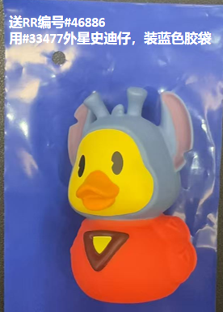
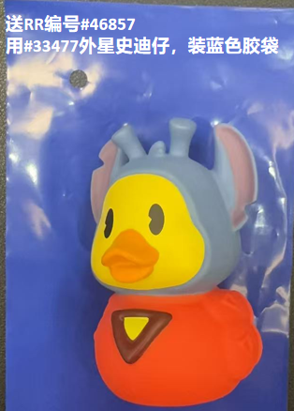
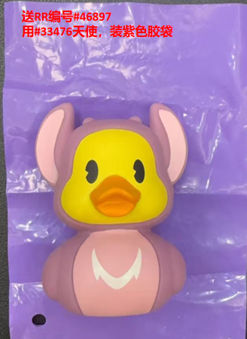
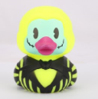

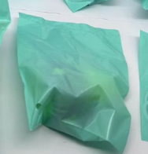
 |  |  |  |  |  |  |  |  |  |  |  |  |  |  |  |  | 胶袋
 |  |  |  |  |  |  |  |  |  |  |  |  |  |  |  |  | 3/2订蓝色 21K
 |  |  |  |  |  |  |  |  |  |  |  |  |  |  |  |  | 3/5订绿色 5K
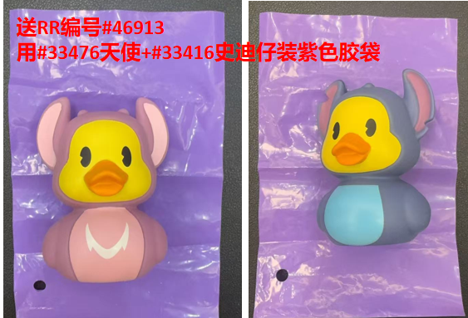
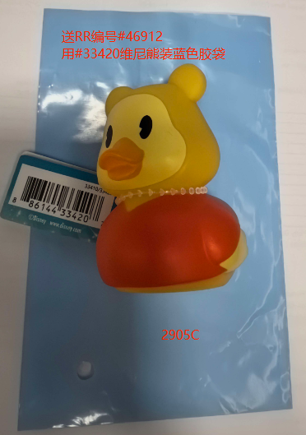
 |  |  |  |  |  |  |  |  |  |  |  |  |  |  |  |  | 3/11订紫色 15K
 |  |  |  |  |  |  |  |  |  |  |  |  |  |  |  |  | 3/25订蓝色 30K
 |  |  |  |  |  |  |  |  |  |  |  |  |  |  |  |  | 4/17订绿色 12K
 |  |  |  |  |  |  |  |  |  |  |  |  |  |  |  |  | 5/7订紫色 20.2K
 |  |  |  |  |  |  |  |  |  |  |  |  |  |  |  |  | 5/7订蓝色 27K
 |  |  |  |  |  |  |  |  |  |  |  |  |  |  |  |  | 5/30订蓝色 48.3K
 |  |  |  |  |  |  |  |  |  |  |  |  |  |  |  |  | 5/30订紫色 17.9K
 |  |  |  |  |  |  |  |  |  |  |  |  |  |  |  |  | 6/26订绿色 6.5K
 |  |  |  |  |  |  |  |  |  |  |  |  |  |  |  |  | 7/17订蓝色 7K
 |  |  |  |  |  |  |  |  |  |  |  |  |  |  |  |  | 7/20订紫色（46912） 3.5K
 |  |  |  |  |  |  |  |  |  |  |  |  |  |  |  |  | 8/21订 维尼熊蓝色 2905C 1.35K | 实际送1380个
 |  |  |  |  |  |  |  |  |  |  |  |  |  |  |  |  | 8/31订紫色 15.8K
 |  |  |  |  |  |  |  |  |  |  |  |  |  |  |  |  | 9/9订 维尼熊蓝色 2905C 4.5K
 |  |  |  |  |  |  |  |  |  |  |  |  |  |  |  | 46857 | 9/11订蓝色 5K

#33658 纽约系列
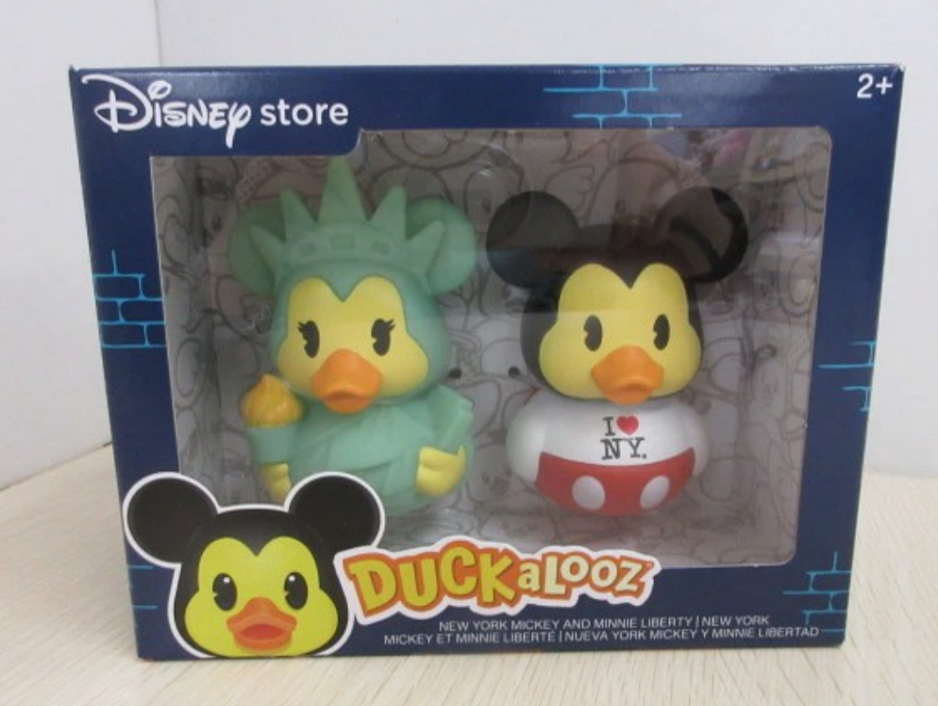
2026年#33658 我爱纽约系列小搪胶鸭子系列订单汇总表 |  |  |  |  |  |  |  |  |  |  |  |  |  |  |  |  |  |  | 更新日期： |  | 2026-09-18
序号 | 客户 | 客下单人 | 生产订单号 | 销售订单号 | JP询单日期 | 询单要求交期 | 确认交期 | 下单日期 | 订单数量 | 包装数量 | 每款比例分配 |  | 产品 日期码 | 彩盒 | 胶针 | 外箱 | 包装 日期码 | 包装要求 | 客人出货期 | JP验货期 | 第三方验货 | 是否出货 | 客PO#

 |  |  |  |  |  |  |  |  |  |  | 33658-1 米奇 | 33658-2 自由女神米妮
1 | 样板 |  |  |  |  |  |  |  | 100 |  | 50 | 50
4 | Disney USA | Calvy | POHK-26-03066 | XSDD000144 | 2026-02-05 | 2026-08-14 | 2026-08-14 | 2026-03-10 | 12504 | 8 | 6252 | 6252 | FAC-116985-26210 | 7/15订 | 7/15订 | 7/15下 | FAC-116985-26210 | 每款各1个，2PCS/盒+条码贴纸，4盒/箱+贴纸+黄色胶带 | 2026-08-14 | 2026-08-25 |  | 2026-09-14 | CG568 | 33658-000-1B-004-WB0
5 | Disney USA | Calvy | POHK-26-17833 | XSDD001001 | 2026-08-15 | 2027-01-05 | 2027-01-05 | 2026-09-10 | 9800 | 8 | 4900 | 4900 | 2306KTY01 |  |  |  | 2306KTY01 | 每款各1个，2PCS/盒+条码贴纸，4盒/箱+贴纸+黄色胶带 | 2026-12-30 |  |  |  | CO037 | 33658-000-1B-004-WB0

合计 |  |  |  |  |  |  |  |  | 42,404 |  | 21202 | 21202
已下给四川 |  |  |  |  |  |  |  |  | 32604 |  | 16302 | 16302
总MA单剩余数： |  |  |  |  |  |  |  |  | -9,800 |  | -4900 | -4900
 | 提醒：橙色为询单 |  |  |  |  |  |  |  |  |  | 10月底再下单，彩盒不印条码

#33853 情人节系列
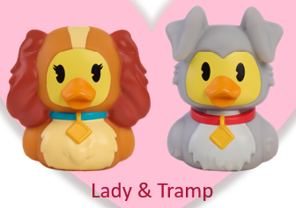
2026年#33853 情人节系列小搪胶鸭子系列订单汇总表 |  |  |  |  |  |  |  |  |  |  |  |  |  |  |  |  |  |  | 更新日期： |  | 2026-09-18
序号 | 客户 | 客下单人 | 生产订单号 | 销售订单号 | JP询单日期 | 询单要求交期 | 确认交期 | 下单日期 | 订单数量 | 包装数量 | 每款比例分配 |  | 产品 日期码（只印33623） | 彩盒 | 胶针 | 外箱 | 包装 日期码 | 包装要求 | 客人出货期 | JP验货期 | 第三方验货 | 是否出货 | 客PO#

 |  |  |  |  |  |  |  |  |  |  | #33623 女士 | #33624 流浪汉
1 | 样板 |  |  |  |  |  |  |  | 100 |  | 50 | 50 |  |  |  |  |  |  |  |  |  |  |  | 33853-000-1A-004-WB0
2 | CVS | Calvy | POHK-26-13240 | XSDD000906 | 2026-05-27 | 2026-09-18 | 2026-09-18 | 2026-08-03 | 1192 | 8 | 596 | 596 | 2386KTY01 | 8/5下 | 8/5下 | 8/10下 | 2386KTY01 | 2款各1PC/彩盒+CVS#,4盒/箱 | 2026-09-18 | 2026-09-23 | 8/13运输OK |  | 7509603 | 33853-000-1A-004-WB0
3 | CVS | Calvy | POHK-26-17385 | XSDD000907 | 2026-05-27 | 2026-09-18 | 2026-09-18 | 2026-08-03 | 1448 | 8 | 724 | 724 | 2386KTY01 | 8/5下 | 8/5下 | 8/10下 | 2386KTY01 | 2款各1PC/彩盒+CVS#,4盒/箱 | 2026-09-18 | 2026-09-24 |  |  | 9674701 | 33853-000-1A-004-WB0
4 | CVS | Calvy | POHK-26-17386 | XSDD000908 | 2026-05-27 | 2026-09-18 | 2026-09-18 | 2026-08-03 | 1008 | 8 | 504 | 504 | 2386KTY01 | 8/5下 | 8/5下 | 8/10下 | 2386KTY01 | 2款各1PC/彩盒+CVS#,4盒/箱 | 2026-09-18 | 2026-09-24 |  |  | 9008752 | 33853-000-1A-004-WB0
5 | CVS | Calvy | POHK-26-17387 | XSDD000909 | 2026-05-27 | 2026-09-18 | 2026-09-18 | 2026-08-03 | 1064 | 8 | 532 | 532 | 2386KTY01 | 8/5下 | 8/5下 | 8/10下 | 2386KTY01 | 2款各1PC/彩盒+CVS#,4盒/箱 | 2026-09-18 | 2026-09-24 |  |  | 8604634 | 33853-000-1A-004-WB0
6 | CVS | Calvy | POHK-26-17388 | XSDD000910 | 2026-05-27 | 2026-09-18 | 2026-09-18 | 2026-08-03 | 472 | 8 | 236 | 236 | 2386KTY01 | 8/5下 | 8/5下 | 8/10下 | 2386KTY01 | 2款各1PC/彩盒+CVS#,4盒/箱 | 2026-09-18 | 2026-09-24 |  |  | 6652518 | 33853-000-1A-004-WB0
7 | CVS | Calvy | POHK-26-17471 | XSDD000911 | 2026-05-27 | 2026-09-18 | 2026-09-18 | 2026-08-03 | 768 | 8 | 384 | 384 | 2386KTY01 | 8/5下 | 8/5下 | 8/10下 | 2386KTY01 | 2款各1PC/彩盒+CVS#,4盒/箱 | 2026-09-18 | 2026-09-24 |  |  | 5663422 | 33853-000-1A-004-WB0
8 | CVS | Calvy | POHK-26-17473 | XSDD000912 | 2026-05-27 | 2026-09-18 | 2026-09-18 | 2026-08-03 | 824 | 8 | 412 | 412 | 2386KTY01 | 8/5下 | 8/5下 | 8/10下 | 2386KTY01 | 2款各1PC/彩盒+CVS#,4盒/箱 | 2026-09-18 | 2026-09-24 |  |  | 5490260 | 33853-000-1A-004-WB0
9 | CVS | Calvy | POHK-26-17474 | XSDD000913 | 2026-05-27 | 2026-09-18 | 2026-09-18 | 2026-08-03 | 640 | 8 | 320 | 320 | 2386KTY01 | 8/5下 | 8/5下 | 8/10下 | 2386KTY01 | 2款各1PC/彩盒+CVS#,4盒/箱 | 2026-09-18 | 2026-09-24 |  |  | 5489962 | 33853-000-1A-004-WB0
10 | CVS | Calvy | POHK-26-17475 | XSDD000914 | 2026-05-27 | 2026-09-18 | 2026-09-18 | 2026-08-03 | 688 | 8 | 344 | 344 | 2386KTY01 | 8/5下 | 8/5下 | 8/10下 | 2386KTY01 | 2款各1PC/彩盒+CVS#,4盒/箱 | 2026-09-18 | 2026-09-24 |  |  | 4812626 | 33853-000-1A-004-WB0
11 | CVS | Calvy | POHK-26-17491 | XSDD000915 | 2026-05-27 | 2026-09-18 | 2026-09-18 | 2026-08-03 | 1184 | 8 | 592 | 592 | 2386KTY01 | 8/5下 | 8/5下 | 8/10下 | 2386KTY01 | 2款各1PC/彩盒+CVS#,4盒/箱 | 2026-09-18 | 2026-09-24 |  |  | 3154700 | 33853-000-1A-004-WB0
12 | CVS | Calvy | POHK-26-17492 | XSDD000916 | 2026-05-27 | 2026-09-18 | 2026-09-18 | 2026-08-03 | 776 | 8 | 388 | 388 | 2386KTY01 | 8/5下 | 8/5下 | 8/10下 | 2386KTY01 | 2款各1PC/彩盒+CVS#,4盒/箱 | 2026-09-18 | 2026-09-24 |  |  | 1575283 | 33853-000-1A-004-WB0
13 | CVS | Calvy | POHK-26-17493 | XSDD000917 | 2026-05-27 | 2026-09-18 | 2026-09-18 | 2026-08-03 | 216 | 8 | 108 | 108 | 2386KTY01 | 8/5下 | 8/5下 | 8/10下 | 2386KTY01 | 2款各1PC/彩盒+CVS#,4盒/箱 | 2026-09-18 | 2026-09-24 |  |  | 0602664 | 33853-000-1A-004-WB0
14 | CVS | Calvy | POHK-26-17494 | XSDD000918 | 2026-05-27 | 2026-09-18 | 2026-09-18 | 2026-08-03 | 1848 | 8 | 924 | 924 | 2386KTY01 | 8/5下 | 8/5下 | 8/10下 | 2386KTY01 | 2款各1PC/彩盒+CVS#,4盒/箱 | 2026-09-18 | 2026-09-24 | 25% inline 9/2 |  | 0391230 | 33853-000-1A-004-WB0
15 | CVS | Calvy | POHK-26-17496 | XSDD000919 | 2026-05-27 | 2026-09-18 | 2026-09-18 | 2026-08-03 | 3696 | 8 | 1848 | 1848 | 2386KTY01 | 8/5下 | 8/5下 | 8/10下 | 2386KTY01 | 2款各1PC/彩盒+CVS#,4盒/箱 | 2026-09-18 | 2026-09-24 |  |  | 1261521 | 33853-000-1A-004-WB0
16 | CVS | Calvy | POHK-26-17498 | XSDD000920 | 2026-05-27 | 2026-09-18 | 2026-09-18 | 2026-08-03 | 3720 | 8 | 1860 | 1860 | 2386KTY01 | 8/5下 | 8/5下 | 8/10下 | 2386KTY01 | 2款各1PC/彩盒+CVS#,4盒/箱 | 2026-09-18 | 2026-09-24 |  |  | 1816807 | 33853-000-1A-004-WB0
17 | CVS | Calvy | POHK-26-17499 | XSDD000921 | 2026-05-27 | 2026-09-18 | 2026-09-18 | 2026-08-03 | 2016 | 8 | 1008 | 1008 | 2386KTY01 | 8/5下 | 8/5下 | 8/10下 | 2386KTY01 | 2款各1PC/彩盒+CVS#,4盒/箱 | 2026-09-18 | 2026-09-24 |  |  | 3779687 | 33853-000-1A-004-WB0
18 | CVS | Calvy | POHK-26-17500 | XSDD000922 | 2026-05-27 | 2026-09-18 | 2026-09-18 | 2026-08-03 | 3608 | 8 | 1804 | 1804 | 2386KTY01 | 8/5下 | 8/5下 | 8/10下 | 2386KTY01 | 2款各1PC/彩盒+CVS#,4盒/箱 | 2026-09-18 | 2026-09-24 |  |  | 8290738 | 33853-000-1A-004-WB0
19 | CVS | Calvy | POHK-26-17501 | XSDD000923 | 2026-05-27 | 2026-09-18 | 2026-09-18 | 2026-08-03 | 720 | 8 | 360 | 360 | 2386KTY01 | 8/5下 | 8/5下 | 8/10下 | 2386KTY01 | 2款各1PC/彩盒+CVS#,4盒/箱 | 2026-09-18 | 2026-09-24 |  |  | 3779141 | 33853-000-1A-004-WB0
20

合计 |  |  |  |  |  |  |  |  | 25,988 |  | 12994 | 12994
已下给四川 |  |  |  |  |  |  |  |  | 25988 |  | 12994 | 12994
总MA单剩余数： |  |  |  |  |  |  |  |  | 0 |  | 0 | 0
 | 提醒：橙色为询单

#26850华纳小鸭子超人系列
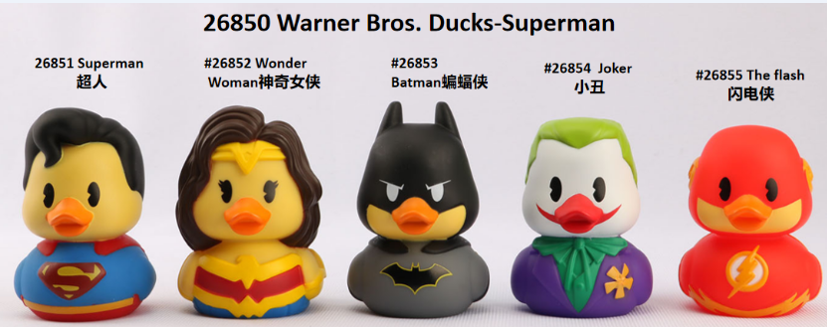
2026年#26850 华纳小鸭子超人系列5款订单汇总表 |  |  |  |  |  |  |  |  |  |  |  |  |  |  |  |  |  |  |  |  |  |  |  |  | 更新日期： |  | 2026-09-18
序号 | 客户 | 客下单人 | 生产订单号 | 销售订单号 | JP询单日期 | 询单要求交期 | 确认交期 | 下单日期 | 订单数量 | 包装数量 | 每款比例分配 |  |  |  |  | 产品日期码 | 吊牌版本 | 彩盒PDQ/吊牌 | 胶袋 | 扎带 | 外箱 | 包装日期码 | 包装要求 | 客人出货期 | JP验货期 | 第三方验货 | 是否出货 | 客PO# | 长编号 | MA编号
 |  |  |  |  |  |  |  |  |  |  | #26851 超人 | #26852 神奇女侠 | #26853 蝙蝠侠 | #26854 小丑 | #26855 闪电侠
11 | UPD | Fanny | POHK-26-16583 | XSDD000901 | 2026-07-07 | 2026-08-21 | 2026-09-25 | 2026-07-29 | 28,800 | 18 | 6400 | 4800 | 8000 | 4800 | 4800 | 2406KTY01 | 3L | 8/8下 | / | 8/11订 | 8/12下 | 2406KTY01 | 1PC/吊牌，18PCS/蛋格/平卡/外箱 | 2026-09-25 | 2026-09-23 |  |  | 37098 | 26850-000-1D-018-HT0
12

合计 |  |  |  |  |  |  |  |  | 58380 |  | 23236 | 20302 | 27670 | 18552 | 18552
 |  |  |  |  |  |  |  |  | 10831200.00% |  | 23236 | 20302 | 27670 | 18552 | 18552
总MA单剩余数： |  |  |  |  |  |  |  |  | 0 |  | 0 | 0 | 0 | 0 | 0
 | 提醒：橙色为询单

 | 18个装8L版本及PDQ已签办
 | 18个装3L版本及PDQ已签办
 | 3L版本12个装PDQ |  |  |  | 库存
 | 3L版本18个装PDQ |  |  |  | 库存 | 1572

